상품제안서
에코백 와이드형 컴포트 | 상품코드: S47958

 |  |  |  |  |  |  | 02-713-8555 | www.synergygift.co.kr
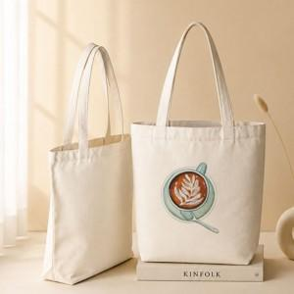

【상세/제작정보】 | <span style="font-size: 18.6667px;">※ 양면 진행시 시안 다를 경우 추가비용 발생(별도문의)</span>

【인쇄/포장옵션】 | 실크, 풀칼라 / OPP(비닐)

【공급단가】 | 수량 | 100~ | 500~ | 1,000~ | 3,000~ | 5,000~
*VAT별도 | 중 | 2,080원 | 2,020원 | 1,960원 | 1,890원 | 1,830원
 | 대 | 2,340원 | 2,270원 | 2,200원 | 2,130원 | 2,060원

【상품 URL】 | https://www.synergygift.co.kr:443/src/goods_detail.php?gdno=47958

